Стоимость АТС
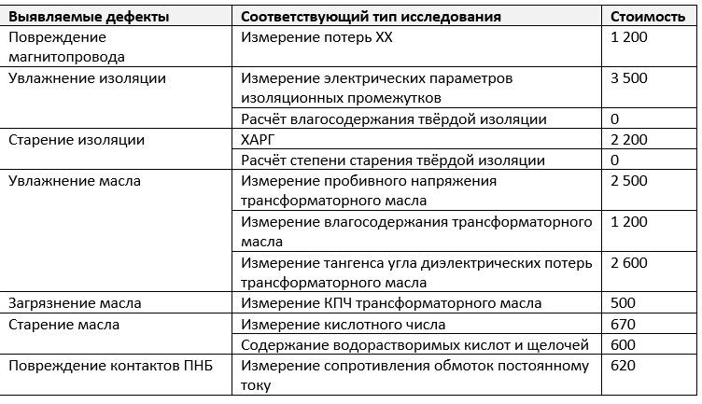
Стоимость отдельных видов обследований, востребованных один раз в пять лет

